Finished Product
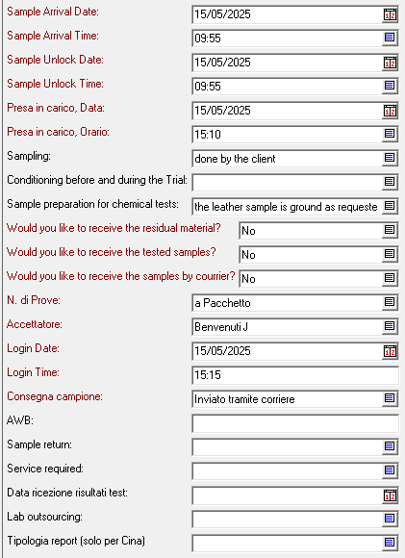
GG key | Activity | Season | SKU | SKU Description | Part | Color code | Color description | Supplier (only for raw materials) | Manufacturer | Shipper | Payer | Test package | Age range | Report type | Service | Return Sample | Shipment date | Sample receipt date | Report number | Comments | Retest payer | Retest package | Age range | Report type | Service | Comments | 2nd retest payer | 2nd Retest package | Age range | Report type | Service | Comments
...
PG47FP446 | Produzione | G47 | GWF00116.F001046.70160 | SLIDE LAMINATED AND GLITTER UPPER SUEDE TOE LEATHER STAR | F001046 | 70160 |  |  |  | Golden Goose | Golden Goose | TURKEY PACKAGE | Adult | Standard | Standard | NO |  |  | 2524689

GG Key | Launching | Season | SKU | Description Code | Part Code | Colour Code | Color Description | Supplier | Supplier

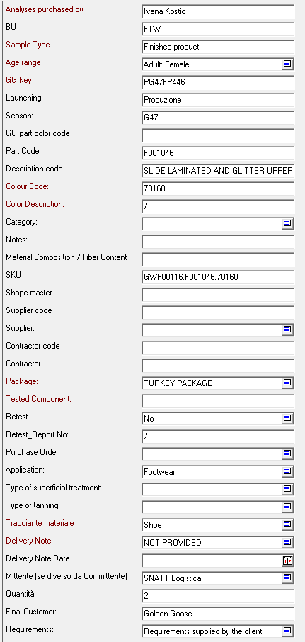
 |  |  |  |  | in azzuro schema Claudio

